Hoja1
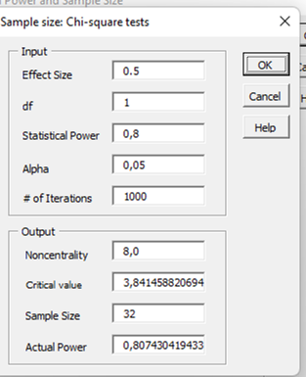
examne | peerodobtitois} |  |  |  |  |  | Tamañop de una muestra para una prueba Chi cuadraddo, para evlaur al relacion periodontitis vs intolerancaoi la gluten
1 | 3 | 636 | 5 |  | 127.2
1 | 3 |  | 1 |  |  |  | Efecto de error 0,5
1 | 3 |  |  | 1 |  |  | Potencia 80%
0 | 4 |  |  | Etiquetas de columna |  |  | Confainza 95%
0 | 4 |  | Etiquetas de fila | 3 | 4 | Total general | n | 32
0 | 4 | 1 | 0 |  |  |  | se tomana 36 ára minimizar el errror d emeustreo
0 | 3 |  | 1
1 | 3 |  | Total general
1 | 4
1 | 4
1 | 3
0 | 3
0 | 3
0 | 3

